AMINESS
 | 11.02.2026. | Uredski Namještaj 2026 |  |  |  |  |  |  |  | Ponuđena cijena mora sadržavati dostavu i montažu
 | ARTIKL - naziv | Napomena- specifijacija | slika ili link | Ostalo | JM | UKUPNA Količina | Aminess d.d., Uprava | Hoteli Njivice d.o.o., Atea | Dobavljač: ___________________________________
 |  |  |  |  |  |  | stavka 902 | ne izvršeni dio investicije 2025 | Ponuda 1
 |  |  |  |  |  |  |  |  | Jedinićna CIJENA | Opis, link, napomena dobavljač | Ostalo | Rok isporuke

1 | UREDSKI ORMAR | KAO VELINAC Art. 64032 Ormar dim. 80,1x42,6x199,8cm (DxŠxV), Topovi i fronte: JAVOR, Struktura: Siva RAL 9006, Ručkice: Metal siva |  |  | kom | 6 | 5 | 1
2 | UREDSKI STOLOVI | KAO - Velinac -RAD. STOL MET NOG RI M14004G 140x80xH74 TREND SIV N, ploća JAVOR SM 10F (AR6) , veznik i noga SIVA RAL 9006 |  |  | kom | 32 | 28 | 4
3 | LADIČAR | LADIČAR sa tri ladice i ključem svijetlo sivi | 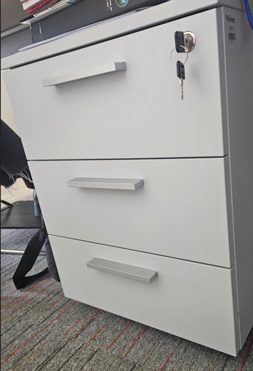 |  | kom | 32 | 28 | 4
4 | UREDSKE STOLICE | KAO - Velinac -URD STOLAC MOON, SYN, PVC B, PVC K, KF 7019 sa rukonaslonom boja sjedišta po izboru | 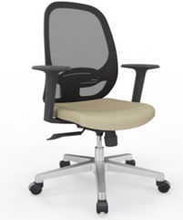 |  | kom | 36 | 32 | 4
5 | AKUSTIČNE PREGRADE | KAO - Pregrada prednja s nosačima dim. 140x1,8xH44 cm za montažu na 2 nasuprotna stola iveral javor nosači metal sivo |  |  | kom | 10 | 10 | 0
6 | UREDSKI STOLOVI | KAO - Velinac -RAD. STOL MET NOG RI M14004G 160x80xH74 TREND SIV N, ploća JAVOR SM 10F (AR6) , veznik i noga SIVA RAL 9006 |  |  | kom | 4 | 4 | 0
7 | GARDEROBNI ORMAR | KAO - Primat logistika model: Garderobni ormar za čistačice boja i materijal: RAL7016 dimezija: 1800 x 800 x 500 |  |  | kom | 1 | 1 | 0
8 | Garderobni ormari sa Z vratima, | KAO - Osnovne značajke garderobnog ormara: Nosač vješalice, Zaključavanje: cilindar brava ili šifrirka, Boja: RAL 7035 (siva), Model: GO-Z6 1800 x 1200 x 500cm 6vrata 68kg | 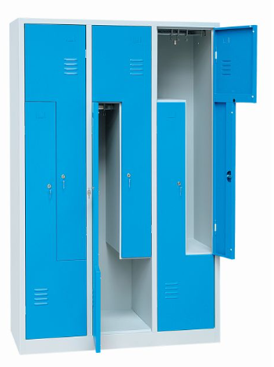 |  | kom | 2 | 0 | 2
9 | Regal za teški teret | KAO - Pevex Regal Praktik 180x150x60cm (VxŠxD) 5 polica nosivost 1500kg crna | 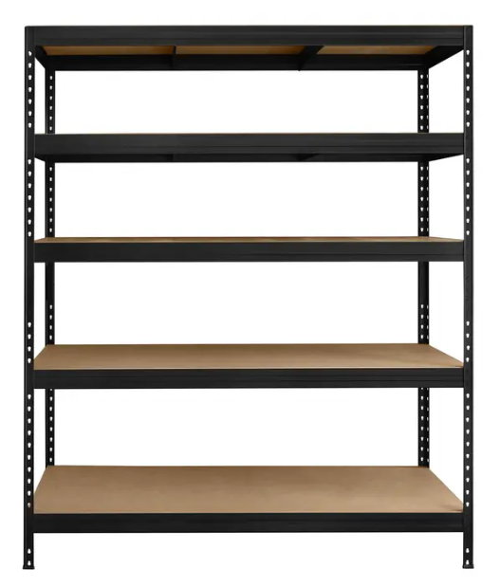 |  | kom | 95 | 0 | 95
10 |  |  |  |  | kom | 0
11 |  |  |  |  | kom | 0

